Hoja1
CASOS DE USO

INFORMACIÓN GENERAL

Proyecto | Event Plus
Icono | Plus E
Nombre Materia | Computación Móvil
Nombre Equipo | Los que sobran
Nombre Caso de Uso | Iniciar sesion.
Descripción | Autenticación de la plataforma

EVENTOS
Actores | Usuario
 | Administrador

Precondiciones | Ninguna

Flujo Normal | Datos de Entrada
 | Nombre Campo | Tipo de Dato | Longitud / Formato | Obligatoriedad | Validaciones / Restricciones
 | Usuario | Texto | 20 | SI | Usuario del Sistema
 | Clave | Password | 8 | SI | Alfanumerico y Un Caracter Especial

 | 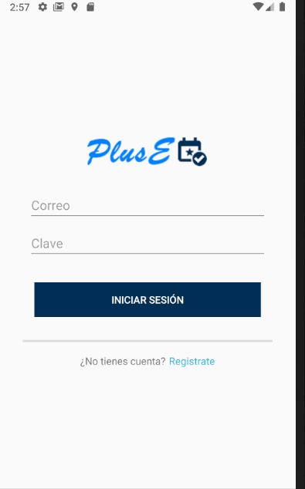 

 | Datos de Salida
 | Autenticación en la Plataforma

 | Detalle del Flujo Normal
 | # Paso | Actor | Acción
 | 1. Ingresar usuario | Administrador/Usuario | El usuario ingresa su nombre de usuario en el campo de texto.
 | 2. Ingresar clave. | Administrador/Usuario | El usuario ingresa su clave en el campo de texto correspondiente.
 | 3. Iniciar sesion. | Administrador/Usuario | El usuario da click en el botón "Iniciar sesión" e ingresa exitosamente a la aplicación.

Excepciones | # Paso | Actor | Acción
 | 1. Usuario y Clave Inválidos | Administrador/Usuario | El usuario intenta ingresar al sistema con datos incorretos.
 | 2. Falta usuario o contraseña | Administrador/Usuario | El usuario intenta acceder al sistema sin llenar uno de los campos requeridos.

Criterios de Aceptación

CONTROL DE CAMBIOS
Control de Aceptación | Aprobado Por | Cargo | Entidad | Fecha | Firmas
 | Carlos Parra | Docente | Universidad Javieriana | Marzo de 2020

Control de Cambios: Registro de Control (acumulativo) | Fecha | Quien solicita el cambio | Versión Actualizada Caso de Uso | Referencia de Cambio

